64 中学校不登校生徒数（生徒１万人当たり）
64 中学校不登校生徒数（生徒１万人当たり）

 | 時点 2024(R6)年度（毎年）
 | 単位 人 |  |  |  |  |  |  |  | 偏差値 |  | 35.2
順位 |  | 都道府県名 |  | 数 値 |  |  | 順位 | 都道府県名 |  | 数 値

 |  | 0 | 全 国 |  | 688.5 | 0.0 | 24 | 0 | 石 川 |  | 685.4
1 |  | 0 | 宮 城 |  | 842.5 | 0.0 | 25 | 0 | 和歌山 |  | 682.8
2 |  | 0 | 島 根 |  | 839.0 | 0.0 | 26 | 0 | 青 森 |  | 676.8
3 |  | 0 | 福 岡 |  | 824.8 | 0.0 | 27 | 0 | 大 分 |  | 676.3
4 |  | 0 | 長 野 |  | 809.6 | 0.0 | 28 | 0 | 神奈川 |  | 674.8
5 |  | 0 | 北海道 |  | 799.6 | 0.0 | 29 | 0 | 福 島 |  | 666.2
6 |  | 0 | 栃 木 |  | 798.0 | 0.0 | 30 | 0 | 秋 田 |  | 659.8
7 |  | 0 | 鳥 取 |  | 789.2 | 0.0 | 31 | 0 | 山 口 |  | 659.5
8 |  | 0 | 沖 縄 |  | 775.0 | 0.0 | 32 | 0 | 東 京 |  | 646.1
9 |  | 0 | 山 梨 |  | 750.9 | 0.0 | 33 | 0 | 滋 賀 |  | 643.0
10 |  | 0 | 熊 本 |  | 749.6 | 0.0 | 34 | 0 | 三 重 |  | 639.5
11 |  | 0 | 静 岡 |  | 739.4 | 0.0 | 35 | 0 | 群 馬 |  | 628.8
12 |  | 0 | 徳 島 |  | 734.6 | 0.0 | 36 | 0 | 高 知 |  | 628.7
13 |  | 0 | 茨 城 |  | 734.2 | 0.0 | 37 | 0 | 京 都 |  | 621.7
14 |  | 0 | 奈 良 |  | 730.4 | 0.0 | 38 | 0 | 富 山 |  | 620.7
15 |  | 0 | 愛 媛 |  | 722.9 | 0.0 | 39 | 0 | 岩 手 |  | 617.2
16 |  | 0 | 愛 知 |  | 721.6 | 0.0 | 40 | 0 | 埼 玉 |  | 602.5
17 |  | 0 | 新 潟 |  | 720.8 | 0.0 | 41 | 0 | 佐 賀 |  | 596.7
18 |  | 0 | 兵 庫 |  | 717.2 | 0.0 | 42 | 0 | 山 形 |  | 591.6
19 |  | 0 | 鹿児島 |  | 712.6 | 0.0 | 43 | 0 | 宮 崎 |  | 589.6
20 |  | 0 | 大 阪 |  | 699.8 | 0.0 | 44 | ◎ | 千 葉 |  | 568.2
21 |  | 0 | 広 島 |  | 696.5 | 0.0 | 45 | 0 | 香 川 |  | 562.8
中学校不登校生徒数 （生徒１万人当たり）
北海道 | 799.60
青 森 | 676.80
岩 手 | 617.20
宮 城 | 842.50
秋 田 | 659.80
山 形 | 591.60
福 島 | 666.20
茨 城 | 734.20
栃 木 | 798.00
群 馬 | 628.80
埼 玉 | 602.50
千 葉 | 568.20
東 京 | 646.10
神奈川 | 674.80
新 潟 | 720.80
富 山 | 620.70
石 川 | 685.40
福 井 | 534.80
山 梨 | 750.90
長 野 | 809.60
岐 阜 | 691.10
静 岡 | 739.40
愛 知 | 721.60
三 重 | 639.50
滋 賀 | 643.00
京 都 | 621.70
大 阪 | 699.80
兵 庫 | 717.20
奈 良 | 730.40
和歌山 | 682.80
鳥 取 | 789.20
島 根 | 839.00
岡 山 | 497.20
広 島 | 696.50
山 口 | 659.50
徳 島 | 734.60
香 川 | 562.80
愛 媛 | 722.90
高 知 | 628.70
福 岡 | 824.80
佐 賀 | 596.70
長 崎 | 687.00
熊 本 | 749.60
大 分 | 676.30
宮 崎 | 589.60
鹿児島 | 712.60
沖 縄 | 775.00
22 |  | 0 | 岐 阜 |  | 691.1 | 0.0 | 46 | 0 | 福 井 |  | 534.8
23 |  | 0 | 長 崎 |  | 687.0 | 0.0 | 47 | 0 | 岡 山 |  | 497.2

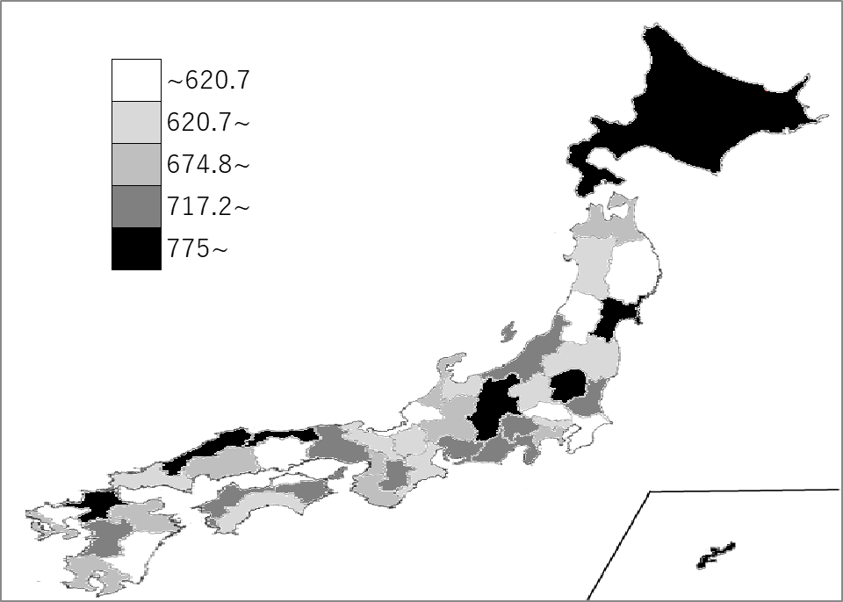
千葉県の推移
令和2年度 | 339.2 | 42
令和3年度 | 413.1 | 44
令和4年度 | 489.9 | 44
令和5年度 | 567.6 | 44
令和6年度 | 568.2 | 44

《備 考》 ・資料出所 文部科学省「児童生徒の問題行動・不登校等生徒指導上の諸課題に関する調査」 ・参 考 千葉県の不登校中学校生徒数は、8,740人で9位。全国は、216,266人。

